Sheet1
 |  |  |  | Spelare:
 |  |  |  | Spelledare:
 |  |  |  | Namn:
Ras: |  |  | Kön: |  |  | Socialt stånd:
Yrke: |  |  | Svärdshand: |  |  | Ålder:
Utseende:

Grundegenskaper |  |  | Särskilda förmågor |  |  | Sekundära färdigheter
Styrka (STY)
Fysik (FYS)
Smidighet (SMI)
Intelligens (INT)
Psyke (PSY)
Karisma (KAR)
Storlek (STO) |  |  | Hjältepoäng:
Primära färdigheter |  |  | Yrkesfärdigheter
Bluffa (KAR) |  |  | 1
Finna dolda ting (INT) |  |  | 2
Första hjälpen (INT) |  |  | 3
Gömma sig (INT) |  |  | 4
Hoppa (SMI) |  |  | 5
Klättra (SMI) |  |  | 6
Köpslå (KAR) |  |  | 7
L/S modersmål (special) |  |  | 8
Lyssna (INT) |  |  | 9
Rida (SMI) |  |  | 10
Sjunga (KAR) |  |  | 11
Slagsmål (STY) |  |  | 12
Smyga (SMI)
Smyga osedd (special)
Spåra (INT)
Stjäla föremål (SMI) |  |  | Språk
Tala modersmål (special)
Upptäcka fara (PSY)
Värdera (INT)
Övertala (KAR)
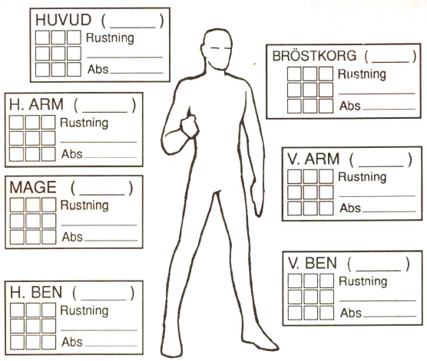 |  |  |  |  |  | Besvärjelser

Skadebonus |  |  | Total KP |  |  | PSY
 | Normal | Maximal
Bärförmåga
Förflyttning
Vapen/Sköld |  |  | FV | Skada | B V | Längd | Räckvidd | Vikt

Pengar | gm | sm | km |  | Utrustning |  |  | Vikt
i börs
på bank
Juveler
Utrustning |  |  | Vikt

